PASAPORTE
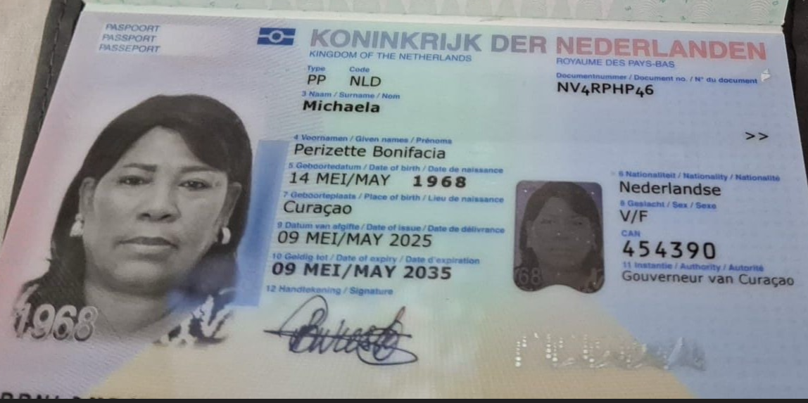
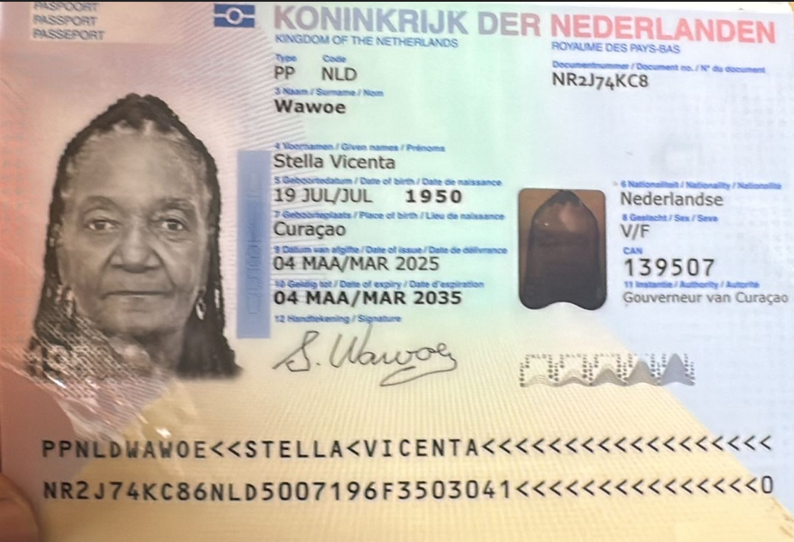

Nombre | Perizett | Nombre | Stella
Nombre | Bonifacia | Nombre | Vicenta
Apellido | Michaela | Apellido | Wawoe
Genero | Femenino | Genero | Femenino
Pasaporte | NV4RPHP46 | Pasaporte | NR2J74KC8
Fecha de nacimiento | 1968-05-14 | Fecha de nacimiento | 1950-07-19
Edad | 57 | Edad | 76
Estado civil |  | Estado civil
Dirección |  | Dirección
País | Curazao | País | Curazao
Email: | Julis.wieske@icloud.com | Email: | Julis.wieske@icloud.com
Teléfono | 31 6 34560220 | Teléfono
Profesión |  | Profesión
RH |  | RH
Seguro |  | Seguro
Peso | 100 | Peso | 63
Altura | 1.62 | Altura | 1.63
Idioma |  | Idioma

Salud |  | Salud
Estadia |  | Estadia

CONFIRMACION
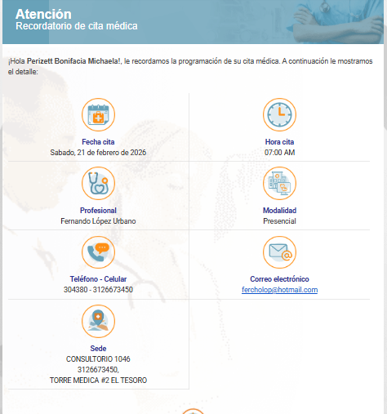
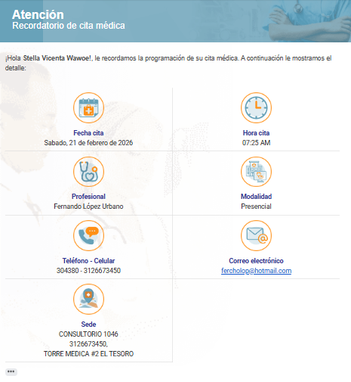
MEDICO INTERNISTA

